記入例・記入の際の注意点
【保護者の方へ】
・就労証明書は、雇用主の方に証明していただくものとなりますので保護者の方は記入しないでください。（自営業の方は保護者の方が記入してください）
・事業所名が記載された就労証明書を無断作成・改変した場合、虚偽の申請にあたり、認定・入所決定（内定）を取消しすることがあります。
 | また、有印私文書偽造、有印私文書変造等（刑法第159条）の罪に該当し得るものとされています。
・自営業の方は別途、スケジュール表及び自営の証明書類（写し）を提出してください。詳細は利用案内の1３ページをご覧ください
【雇用主の方へ】
・就労証明書は、保育所等の利用(継続）にあたり重要な書類となりますので、必要事項を漏れなく記載・証明願います。
・社印・代表者印等については令和３年４月以降、押印を不要としました。
・訂正時は、二重線で消した上で、訂正後の内容を追記してください。（修正液・消せるボールペン等は使用不可）
・記入漏れや内容に疑義がある場合は、記入担当者様に確認しますので、ご了承ください。
証明日を入力（必須）
入所希望日（毎月１日）から３ヶ月以内の証明日
（利用状況届用の就労証明書の場合、令和８年4月1日以降）
※消せるボールペンは使用しないでください
【記入例及び各記入項目の説明】
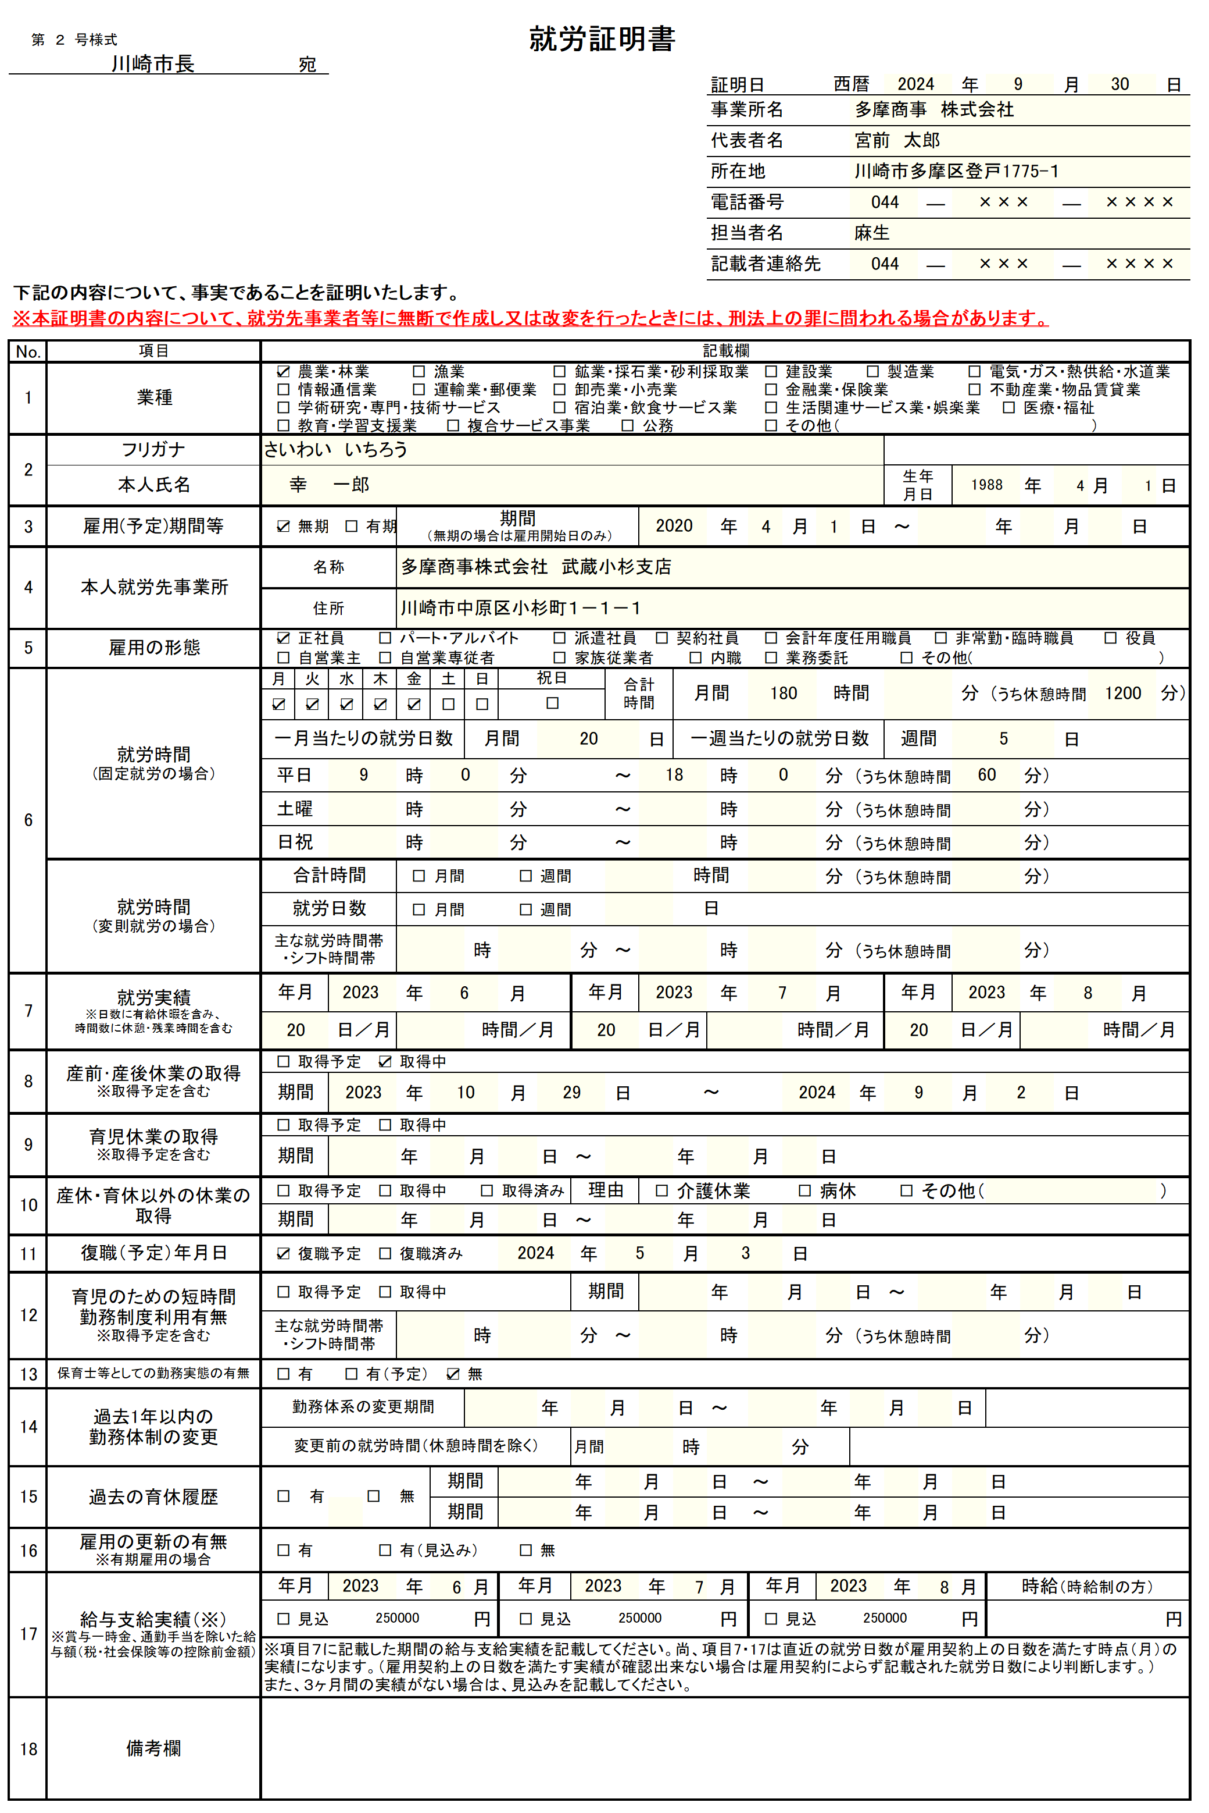
2026
2026
4
 |  |  |  |  | ＜各記入項目の説明＞
 |  |  |  |  | １ 業種
 |  |  |  |  | 該当する業種を選択 その他を選択した場合は、（ ）内に詳細を記載

 |  |  |  |  | ２ 本人氏名
 |  |  |  |  | 証明対象の方（以下、「就労者」）の氏名・フリガナを記載

 |  |  |  |  | ３ 雇用（予定）期間等
 |  |  |  |  | （無期／有期）を選択
 |  |  |  |  | 有期雇用の方は就労者の就労開始年月日～雇用終了（予定）日を記載
 |  |  |  |  | 有期雇用の方は更新予定（あり／なし）について項目16に記載
 |  |  |  |  | 無期雇用の方は就労者の就労開始年月日～を記載

 |  |  |  |  | ４ 本人就労先事業所
 |  |  |  |  | 就労者が主として勤務している事業所（支店、部署等）名を記載
 |  |  |  |  | 就労者が主として勤務している事業所の所在地を記載
サイワイ イチロウ
 |  |  |  |  | （自宅勤務の場合は自宅の住所）
 |  |  |  |  | 育休復帰予定や転勤予定で勤務先が定まっていない場合等は未定

自営業主・自営業専従者・家族従業者・内職を選択した場合
別途スケジュール表及び自営の証明書類（写し）の提出が必要
 |  |  |  |  | ５ 雇用の形態
 |  |  |  |  | 該当する業種を選択
 |  |  |  |  | その他を選択した場合は、（ ）内に詳細を記載
 |  |  |  |  | ※自営業主・自営業専従者・家族従業者・内職を選択した場合別途スケジュールの提出が必要

 |  |  |  |  | ６ 就労時間（固定就労の場合・変則就労の場合）
 |  |  |  |  | ・固定就労の場合
 |  |  |  |  | 雇用契約上の勤務日（曜日）及び月間の就労時間（休憩含む）を記載
 |  |  |  |  | 雇用契約上の就労時間及び休憩時間を記載
 |  |  |  |  | ・変則就労の場合
 |  |  |  |  | （月間／週間）を選択し、就労時間（休憩含む）を記載
月間の合計時間を記載（休憩時間含む）
例）・週5勤務の場合、1日の勤務時間×20（日）＝合計時間
・週単位で勤務時間が決まっている場合、1週間の勤務時間×４（週間）＝合計時間
 |  |  |  |  | ※残業（時間外労働）は除く

 |  |  |  |  | ７ 就労実績
 |  |  |  |  | 原則直近３ヶ月の就労実績を記載
 |  |  |  |  | 産休・育休・病休等の該当月は除外し、実績がある月の実績を記載
 |  |  |  |  | 実績が３か月未満の場合は翌月以降の見込を記載

2
2026
3
2026
4
 |  |  |  |  | ８ 産前・産後休業の取得
 |  |  |  |  | 産前・産後休業（取得予定／取得中）を選択し、取得期間（予定）を記載
2026
１８０
１８０
１８０
 |  |  |  |  | ９ 育児休業の取得
 |  |  |  |  | 育児休業（取得予定／取得中）を選択し、取得期間（予定）を記載

2025
2026
 |  |  |  |  | 10 産休・育休以外の休業の取得
 |  |  |  |  | 休職理由（介護休業／病休／その他）を選択
 |  |  |  |  | その他を選択した場合は、（ ）内に詳細を記載
 |  |  |  |  | 休職期間（予定含む）を記載

 |  |  |  |  | 11 復職（予定）年月日
 |  |  |  |  | 復職の状況（復職予定／復職済み）を選択し、取得期間（予定）を記載

2026
9
 |  |  |  |  | 12 育児のための短時間勤務制度利用有無
 |  |  |  |  | 制度利用の状況（取得予定／取得中）を選択し、取得期間（予定）を記載
 |  |  |  |  | 主な就労の時間帯を記載

 |  |  |  |  | 13 保育士等としての勤務実態の有無
 |  |  |  |  | 勤務実績の有無を選択

 |  |  |  |  | 14 過去1年以内の勤務体制の変更
 |  |  |  |  | 証明日から１年以内に変更があった場合は、変更日が分かるように
 |  |  |  |  | 期間及び変更前の月間就労時間を記載

有期雇用の方は、更新予定を記入（必須）
 |  |  |  |  | 15 過去の育休の有無
 |  |  |  |  | 過去の育休履歴（あり／なし）を選択し、ありの場合は、取得期間を記載
 |  |  |  |  | 過去の育休履歴は概ね５年以内まで記載

※利用状況届用の就労証明書には、
項目17の記載は不要です。
2024
2024
 |  |  |  |  | 16 雇用の更新の有無
 |  |  |  |  | 雇用の更新の有無を選択

※利用状況届用の就労証明書には、
項目17の記載は不要です。
 |  |  |  |  | 17 給与支給実績
 |  |  |  |  | 給与支払額の実績を記載（時給制の方は時給も記載）
 |  |  |  |  | 産休・育休・病休等の該当月は除外し、実績がある月の実績額を記載
 |  |  |  |  | 実績が３か月未満の場合は翌月以降の見込額を記載

備考欄は、必要に応じて、その他補足事項等を記載（勤務条件や勤務実績に関する事等）
 |  |  |  |  | 18 備考欄
 |  |  |  |  | その他、必要事項、補足事項等があれば記載

●ご不明な点は、申請者のお住まいの区・地区の区役所児童家庭課又は川崎市役所保育対策課までお問合せください。
●この就労証明書は国（こども家庭庁）が提示している標準的書式を基に作成しています。

 |  | お問合せ先 | 電 話 番 号 | お問合せ先 |  | 電 話 番 号
 |  | 川崎区役所児童家庭課 | ０４４－２０１－３２１９ | 宮前区役所児童家庭課 |  | ０４４－８５６－３２５８
 |  | 幸区役所児童家庭課 | ０４４－５５６－６６８８ | 多摩区役所児童家庭課 |  | ０４４－９３５－３２９７
 |  | 中原区役所児童家庭課 | ０４４－７４４－３２６３ | 麻生区役所児童家庭課 |  | ０４４－９６５－５１５８
 |  | 高津区役所児童家庭課 | ０４４－８６１－３２５０

